F02.CFG-Paths
 |  | VVSS, Info Romana, 2022-2023

F02. Cautarea unui produs dupa nume sau id

F02. Covered source code |  |  | F02. Control Flow Graph (CFG) | F02. Cyclomatic Complexity (CC)

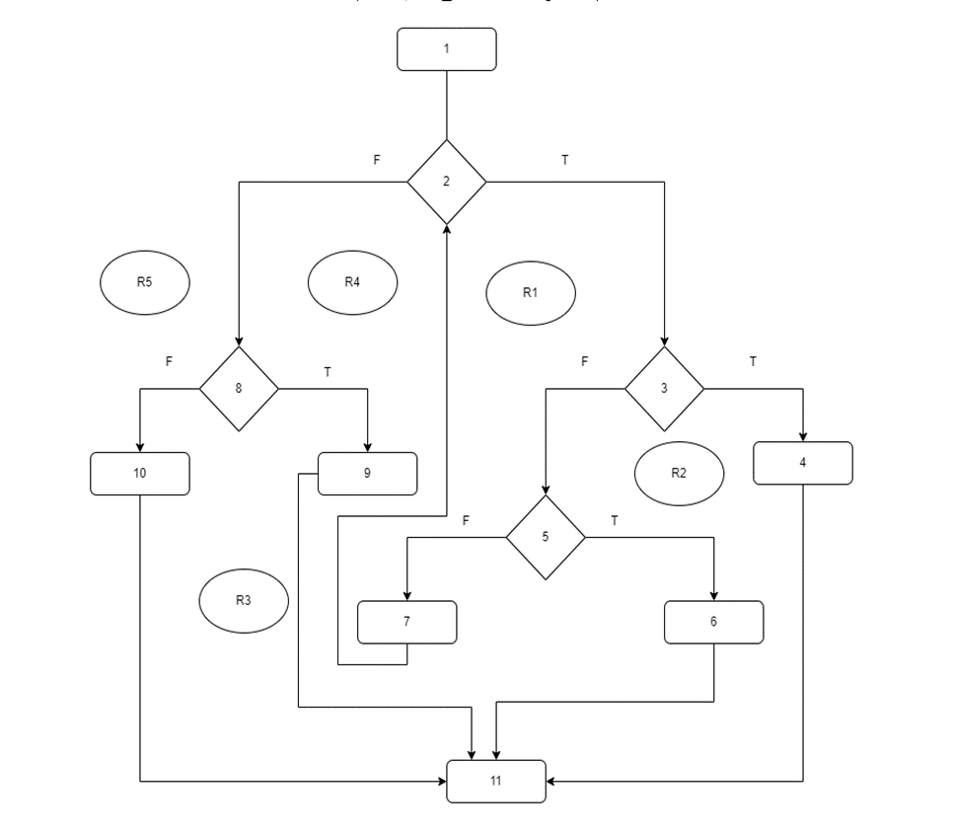
Line No. | Source code |  | Se va insera CFG asociat codului sursa testat (poza, diagrama, etc.). | CC1 = No. of regions = |  | 5
Req02_L01 | boolean isFound = false; |  |  | CC2 = Edges - Nodes + 2 = |  | 5
Req02_L02 | for(Product p: products) |  | <Req02 CFG > | CC3 = No. of Conditions + 1 = |  | 5
Req02_L03 | if(p.getName().contains(searchNameOrId))
Req02_L04 | return p;
Req02_L05 | if((p.getProductId()+"").equals(searchNameOrId)) |  |  | F02. Individual Paths
Req02_L06 | return p;
Req02_L07 | isFound = true; |  |  | Path No. | Path
Req02_L08 | if(!isFound) |  |  | F02_P01 | 1 - 2(T) - 3(T) - 4 - 11
Req02_L09 | return new Product(0, null, 0.0, 0, 0, 0, null); |  |  | F02_P02 | 1 - 2(T) - 3(F) - 5(T) - 6 - 11
Req02_L10 | return null; |  |  | F02_P03 | 1 - 2(T) - 3(F) - 5(F) - 7 - 2(T) - 3(T) - 4 - 11
Req02_L11 | } |  |  | F02_P04 | 1 - 2(T) - 3(F) - 5(F) - 7 - 2(F) - 8(F) - 10 - 11
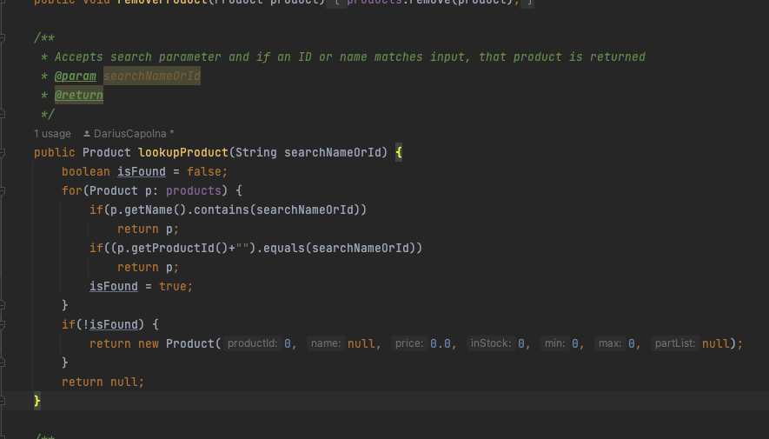
 |  |  |  | F02_P05 | 1 - 2(F) - 8(T) - 9 - 11
 |  |  |  | ... | …

